Monitoraggio
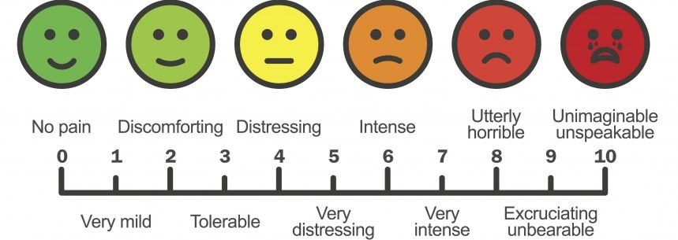
TRAINING ROUTINE Questa routine di inizio e termine allenamento ci serve per permetterci di aumentare i livelli di concentrazione verso il nostro obiettivo evitando di "muoverci" senza ALLENARCI. La routine di allenamento parte dalla definizione degli obiettivi della seduta in modo da poter direzionare i nostri sforzi in modo preciso tenendo conto del nostro stato fisico attuale. Al termine di ogni seduta andremo ad analizzare il lavoro svolto in modo da poter avere un feedback sul nostro impegno e concentrazione durante l'allenamento ed aver modo di migliorarci da seduta in seduta. Step 0 - Segnare a calendario la seduta che andremmo a svolgere oggi per avere un monitoraggio preciso della nostra attività settimanale (soprattutto se ci sono scostamenti rispetto al calendario di base) Step 1 - Definizione obiettivi allenamento - una volta osservata la programmazione per la giornata definiamo quali obiettivi condizionali e tecnici ci vogliamo porre, es. Oggi nei blocchi project voglio affrontare ogni movimento con la massima decisione senza dubitare | Oggi nei blocchi tecnici lavorare con particolare attenzione sulle svase perchè gestisco male la posizione del corpo | Oggi nelle vie lavorate mi concentrerò sul ritmo e sulla fluidità del gesto Step 2 - Prendere nota dello stato fisico, annotando come ci sentiamo a livello di forma da 1 a 10 con tre range di valutazione: 1-4 Stanco 5-7 Medio 8-10 in Forma Step 3 - Annotare se si hanno dolori, anche il più lieve, in modo da monitorarci in modo oggettivo nel breve e medio termine, annotare per ogni dolore l'intensità utilizzando la scala qui a destra Step 4 - Iniziare il riscaldamento ponendo particolare attenzione alle parti del corpo che riteniamo più suscettibili e svolgendolo senza interruzioni non necessarie Step 5 - Svolgimento dell'allenamento tenendo conto degli obiettivi che ci siamo posti Step 6 - Valutazione da 1 a 10 nei confronti dell'obiettivo che ci eravamo posti per l'allenamento Step 7 - Inserimento di
Data | Calendario compilato? | Obiettivi allenamento | Livello di energia 1/10 | Dolori 0/10 | Raggiungimento obiettivi 1/10 | Durata (minuti) | RPE | sRPE
 | FALSE
 | FALSE
 | FALSE
 | FALSE
 | FALSE
 | FALSE
 | FALSE
 | FALSE |  |  |  |  |  |  |  | SCALA BORG RPE
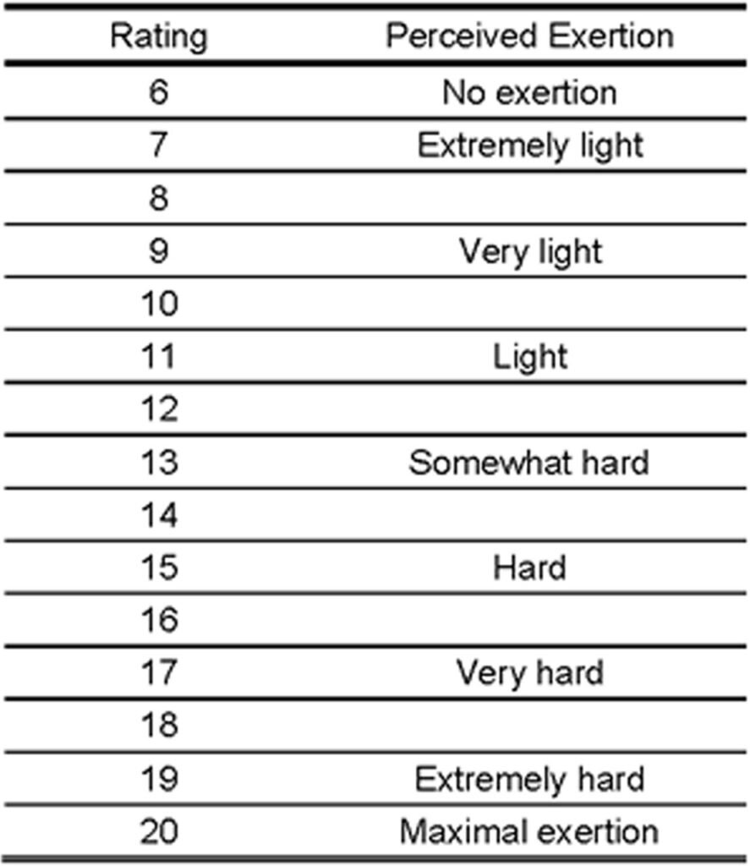
 | FALSE
 | FALSE
 | FALSE
 | FALSE
 | FALSE
 | FALSE
 | FALSE
 | FALSE
 | FALSE
 | FALSE
 | FALSE
 | FALSE
 | FALSE
 | FALSE
 | FALSE
 | FALSE
 | FALSE
 | FALSE
 | FALSE
 | FALSE
 | FALSE
 | FALSE
 | FALSE
 | FALSE
 | FALSE
 | FALSE
 | FALSE
 | FALSE
 | FALSE
 | FALSE
 | FALSE
 | FALSE
 | FALSE
 | FALSE
 | FALSE
 | FALSE
 | FALSE
 | FALSE
 | FALSE
 | FALSE
 | FALSE
 | FALSE
 | FALSE
 | FALSE
 | FALSE
 | FALSE
 | FALSE
 | FALSE
 | FALSE
 | FALSE
 | FALSE
 | FALSE
 | FALSE
 | FALSE
 | FALSE
 | FALSE
 | FALSE
 | FALSE
 | FALSE
 | FALSE
 | FALSE
 | FALSE
 | FALSE
 | FALSE
 | FALSE
 | FALSE
 | FALSE
 | FALSE
 | FALSE
 | FALSE
 | FALSE
 | FALSE
 | FALSE
 | FALSE
 | FALSE
 | FALSE
 | FALSE
 | FALSE
 | FALSE
 | FALSE
 | FALSE
 | FALSE
 | FALSE
 | FALSE
 | FALSE
 | FALSE
 | FALSE
 | FALSE
 | FALSE
 | FALSE
 | FALSE
 | FALSE
 | FALSE
 | FALSE
 | FALSE
 | FALSE
 | FALSE
 | FALSE
 | FALSE
 | FALSE
 | FALSE
 | FALSE
 | FALSE
 | FALSE
 | FALSE
 | FALSE
 | FALSE
 | FALSE
 | FALSE
 | FALSE
 | FALSE
 | FALSE
 | FALSE
 | FALSE
 | FALSE
 | FALSE
 | FALSE
 | FALSE
 | FALSE
 | FALSE
 | FALSE
 | FALSE
 | FALSE
 | FALSE
 | FALSE
 | FALSE
 | FALSE
 | FALSE
 | FALSE
 | FALSE
 | FALSE
 | FALSE
 | FALSE
 | FALSE
 | FALSE
 | FALSE
 | FALSE
 | FALSE
 | FALSE
 | FALSE
 | FALSE
 | FALSE
 | FALSE
 | FALSE
 | FALSE
 | FALSE
 | FALSE
 | FALSE
 | FALSE
 | FALSE
 | FALSE
 | FALSE
 | FALSE
 | FALSE
 | FALSE
 | FALSE
 | FALSE
 | FALSE
 | FALSE
 | FALSE
 | FALSE
 | FALSE
 | FALSE
 | FALSE
 | FALSE

